1.รวม
กรุณา Log in เข้าระบบ eMENSCR ก่อนดำเนินการ Click ที่ link โครงการนั้น ๆ
หมายเหตุ : หากไม่ Login จะไม่สามารถดูรายละเอียดโครงการได้
โครงการที่ปรากฎเป็นโครงการที่ผ่านการอนุมัติจากผู้บริหาร (M7) ของหน่วยงานเท่านั้น
(ข้อมูล ณ เดือนมิถุนายน 2566)

ชื่อโครงการ/การดำเนินงาน | ปีงบประมาณ | วันที่เริ่มต้นโครงการ | วันที่สิ้นสุดโครงการ | หน่วยงานระดับกองหรือเทียบเท่า | หน่วยงานระดับกรมหรือเทียบเท่า | หน่วยงานระดับกระทรวงหรือเทียบเท่า | ประเภทโครงการ
โครงการส่งเสริมการมีส่วนร่วมในการปฏิบัติราชการของสำนักงานปลัดกระทรวงศึกษาธิการ | 2564 | ธันวาคม 2563 | มีนาคม 2564 | กลุ่มพัฒนาระบบบริหาร | สำนักงานปลัดกระทรวงศึกษาธิการ | กระทรวงศึกษาธิการ
โครงการสำรวจรังวัดกำหนดขอบเขตที่ดินกำแพงเมือง-คูเมือง | 2563 | ตุลาคม 2562 | กันยายน 2565 | กองเทคโนโลยีการสำรวจและฐานข้อมูลที่ราชพัสดุ | กรมธนารักษ์ | กระทรวงการคลัง
โครงการปรับ Mindset to be "Growth Mindset" | 2564 | ตุลาคม 2563 | มกราคม 2564 | กองการเจ้าหน้าที่ | สำนักงานปลัดสำนักนายกรัฐมนตรี | สำนักนายกรัฐมนตรี
โครงการจัดประชุมประจำปี 2562 ของ สศช. | 2562 | ตุลาคม 2561 | กันยายน 2562 | กองขับเคลื่อนและประเมินผลการพัฒนา | สำนักงานสภาพัฒนาการเศรษฐกิจและสังคมแห่งชาติ | สำนักนายกรัฐมนตรี
โครงการขับเคลื่อนประเด็นการพัฒนาสำคัญในแผนพัฒนาฯ ฉบับที่ 12 สู่การปฏิบัติ ปีงบประมาณ 2562 | 2562 | ตุลาคม 2561 | กันยายน 2562 | กองขับเคลื่อนและประเมินผลการพัฒนา | สำนักงานสภาพัฒนาการเศรษฐกิจและสังคมแห่งชาติ | สำนักนายกรัฐมนตรี
โครงการค่าใช้จ่ายโครงการจัดทำแผนการปฏิบัติราชการประจำปี | 2563 | ตุลาคม 2562 | กันยายน 2563 | กองนโยบายและแผน | มหาวิทยาลัยราชภัฏสุรินทร์ | กระทรวงการอุดมศึกษา วิทยาศาสตร์ วิจัยและนวัตกรรม
โครงการค่าใช้จ่ายโครงการบริหารการเงิน พัสดุ แผน | 2563 | ตุลาคม 2562 | กันยายน 2563 | กองนโยบายและแผน | มหาวิทยาลัยราชภัฏสุรินทร์ | กระทรวงการอุดมศึกษา วิทยาศาสตร์ วิจัยและนวัตกรรม
โครงการงบดำเนินงานสำนักงานอธิการบดี (จัดซื้อวัสดุสำนักงาน) | 2563 | ตุลาคม 2562 | กันยายน 2563 | กองนโยบายและแผน | มหาวิทยาลัยราชภัฏสุรินทร์ | กระทรวงการอุดมศึกษา วิทยาศาสตร์ วิจัยและนวัตกรรม
โครงการการดำเนินงานวิเทศสัมพันธ์ตามภารกิจ | 2563 | ตุลาคม 2562 | กันยายน 2563 | กองนโยบายและแผน | มหาวิทยาลัยราชภัฏสุรินทร์ | กระทรวงการอุดมศึกษา วิทยาศาสตร์ วิจัยและนวัตกรรม
โครงการปรับปรุงระบบไฟฟ้า | 2563 | ตุลาคม 2562 | กันยายน 2563 | กองนโยบายและแผน | มหาวิทยาลัยราชภัฏสุรินทร์ | กระทรวงการอุดมศึกษา วิทยาศาสตร์ วิจัยและนวัตกรรม
โครงการปรับปรุงอาคารเรียน | 2563 | ตุลาคม 2562 | กันยายน 2563 | กองนโยบายและแผน | มหาวิทยาลัยราชภัฏสุรินทร์ | กระทรวงการอุดมศึกษา วิทยาศาสตร์ วิจัยและนวัตกรรม
โครงการสมทบค่าก่อสร้าง 5% ศูนย์กีฬาอเนกประสงค์ | 2563 | ตุลาคม 2562 | กันยายน 2563 | กองนโยบายและแผน | มหาวิทยาลัยราชภัฏสุรินทร์ | กระทรวงการอุดมศึกษา วิทยาศาสตร์ วิจัยและนวัตกรรม
โครงการค่าควบคุมงานก่อสร้างอาคารผูกพัน | 2563 | ตุลาคม 2562 | กันยายน 2563 | กองนโยบายและแผน | มหาวิทยาลัยราชภัฏสุรินทร์ | กระทรวงการอุดมศึกษา วิทยาศาสตร์ วิจัยและนวัตกรรม
โครงการค่าใช้จ่ายในการบำรุงรักษาเครื่องปรับอากาศ | 2563 | ตุลาคม 2562 | กันยายน 2563 | กองนโยบายและแผน | มหาวิทยาลัยราชภัฏสุรินทร์ | กระทรวงการอุดมศึกษา วิทยาศาสตร์ วิจัยและนวัตกรรม
โครงการค่าเช่าเครื่องถ่ายเอกสาร | 2563 | ตุลาคม 2562 | กันยายน 2563 | กองนโยบายและแผน | มหาวิทยาลัยราชภัฏสุรินทร์ | กระทรวงการอุดมศึกษา วิทยาศาสตร์ วิจัยและนวัตกรรม
โครงการ ค่าซ่อม / บำรุงงาน ต่าง ๆ | 2563 | ตุลาคม 2562 | กันยายน 2563 | กองนโยบายและแผน | มหาวิทยาลัยราชภัฏสุรินทร์ | กระทรวงการอุดมศึกษา วิทยาศาสตร์ วิจัยและนวัตกรรม
โครงการก่อสร้างศูนย์กีฬาเอนกประสงค์ | 2563 | ตุลาคม 2562 | กันยายน 2563 | กองนโยบายและแผน | มหาวิทยาลัยราชภัฏสุรินทร์ | กระทรวงการอุดมศึกษา วิทยาศาสตร์ วิจัยและนวัตกรรม
โครงการค่าก่อสร้างศูนย์อาหารและงานบริการนักศึกษาอเนกประสงค์ | 2563 | ตุลาคม 2562 | กันยายน 2563 | กองนโยบายและแผน | มหาวิทยาลัยราชภัฏสุรินทร์ | กระทรวงการอุดมศึกษา วิทยาศาสตร์ วิจัยและนวัตกรรม
โครงการทุนพระราชทานสมเด็จพระเทพฯ | 2563 | ตุลาคม 2562 | กันยายน 2563 | กองนโยบายและแผน | มหาวิทยาลัยราชภัฏสุรินทร์ | กระทรวงการอุดมศึกษา วิทยาศาสตร์ วิจัยและนวัตกรรม
การพัฒนาความร่วมมือระหว่างมหาวิทยาลัยกับหน่วยงานภายนอก | 2564 | ตุลาคม 2563 | กันยายน 2564 | กองนโยบายและแผน | มหาวิทยาลัยราชภัฏเลย | กระทรวงการอุดมศึกษา วิทยาศาสตร์ วิจัยและนวัตกรรม
โครงการ ปรับปรุงถนนภายในมหาวิทยาลัย | 2564 | ตุลาคม 2563 | กันยายน 2564 | กองนโยบายและแผน | มหาวิทยาลัยราชภัฏสุรินทร์ | กระทรวงการอุดมศึกษา วิทยาศาสตร์ วิจัยและนวัตกรรม
โครงการพัฒนาระบบบริหารจัดการของหน่วยงานภาครัฐสู่ระบบราชการ 4.0 | 2563 | เมษายน 2563 | กันยายน 2564 | กองนวัตกรรมการบริการภาครัฐ | สำนักงานคณะกรรมการพัฒนาระบบราชการ | สำนักนายกรัฐมนตรี
โครงการขับเคลื่อนการบริหารราชการแบบประชารัฐที่เน้นประชาชนเป็นศูนย์กลาง | 2563 | เมษายน 2563 | กันยายน 2563 | กองนวัตกรรมการบริการภาครัฐ | สำนักงานคณะกรรมการพัฒนาระบบราชการ | สำนักนายกรัฐมนตรี
โครงการส่งเสริมความร่วมมือในการเปิดระบบราชการ (Open Government Partnership : OGP) | 2564 | พฤศจิกายน 2563 | กันยายน 2564 | กองนวัตกรรมการบริการภาครัฐ | สำนักงานคณะกรรมการพัฒนาระบบราชการ | สำนักนายกรัฐมนตรี | โครงการภายใต้กิจกรรม Big Rock
โครงการขับเคลื่อนการบริหารราชการแบบมีส่วนร่วมโดยยึดประชาชนเป็นศูนย์กลาง | 2564 | มกราคม 2564 | กันยายน 2564 | กองนวัตกรรมการบริการภาครัฐ | สำนักงานคณะกรรมการพัฒนาระบบราชการ | สำนักนายกรัฐมนตรี | โครงการภายใต้กิจกรรม Big Rock
โครงการกำหนดตำแหน่งทางวิชาการ ทางวิชาชีพและผู้บริหาร | 2563 | ตุลาคม 2562 | กันยายน 2563 | กองบริหารงานบุคคล | มหาวิทยาลัยราชภัฏสุรินทร์ | กระทรวงการอุดมศึกษา วิทยาศาสตร์ วิจัยและนวัตกรรม
โครงการดำเนินงาน กบม. | 2563 | ตุลาคม 2562 | กันยายน 2563 | กองบริหารงานบุคคล | มหาวิทยาลัยราชภัฏสุรินทร์ | กระทรวงการอุดมศึกษา วิทยาศาสตร์ วิจัยและนวัตกรรม
เพิ่มศักยภาพบุคลากรเพื่อเป็นผู้ตรวจสอบเอกชนดำเนินการแทนการปฏิบัติงานของพนักงานเจ้าหน้าที่ | 2564 | มกราคม 2564 | สิงหาคม 2564 | กองพัฒนาระบบมาตรฐานงานกำกับโรงงาน | กรมโรงงานอุตสาหกรรม | กระทรวงอุตสาหกรรม
โครงการเสริมสร้างพัฒนาขีดสมรรถนะเครือข่ายการพัฒนาระบบราชการและส่งเสริมการเป็นองค์การแห่งการเรียนรู้ของส่วนราชการ | 2564 | ตุลาคม 2563 | กันยายน 2564 | กองพัฒนาระบบราชการ 2 | สำนักงานคณะกรรมการพัฒนาระบบราชการ | สำนักนายกรัฐมนตรี
โครงการส่งเสริมการมีส่วนร่วมในการบริหารงานภาครัฐ (OGP) | 2562 | มิถุนายน 2562 | กันยายน 2562 | กองมาตรฐานการให้บริการภาครัฐ | สำนักงานคณะกรรมการพัฒนาระบบราชการ | สำนักนายกรัฐมนตรี
โครงการขับเคลื่อนการบริหารราชการแบบประชารัฐที่เน้นประชาชนเป็นศูนย์กลาง | 2562 | กุมภาพันธ์ 2562 | กันยายน 2562 | กองมาตรฐานการให้บริการภาครัฐ | สำนักงานคณะกรรมการพัฒนาระบบราชการ | สำนักนายกรัฐมนตรี
การวางระบบการบริหารจัดการด้วยหลักธรรมาภิบาลให้เกิดทั่วทั้งมหาวิทยาลัย | 2564 | ตุลาคม 2563 | กันยายน 2564 | กองยุทธศาสตร์ | มหาวิทยาลัยขอนแก่น | กระทรวงการอุดมศึกษา วิทยาศาสตร์ วิจัยและนวัตกรรม
โครงการพัฒนาระบบคอมพิวเตอร์สำหรับวิเคราะห์และประมวลผลอาชญากรรมกลาง | 2563 | เมษายน 2563 | มีนาคม 2564 | กองยุทธศาสตร์ สำนักงานยุทธศาสตร์ตำรวจ | สำนักงานตำรวจแห่งชาติ | หน่วยงานขึ้นตรงนายกรัฐมนตรี
โครงการสนับสนุนค่าใช้จ่ายในการจัดการศึกษาตั้งแต่ระดับอนุบาลจนจบการศึกษาขั้นพื้นฐาน | 2563 | ตุลาคม 2562 | กันยายน 2563 | กองยุทธศาสตร์และแผนงาน (กยผ.) | กรมส่งเสริมการปกครองท้องถิ่น | กระทรวงมหาดไทย
โครงการสร้างหลักประกันด้านรายได้แก่ผู้สูงอายุ | 2563 | ตุลาคม 2562 | กันยายน 2563 | กองยุทธศาสตร์และแผนงาน (กยผ.) | กรมส่งเสริมการปกครองท้องถิ่น | กระทรวงมหาดไทย
โครงการสนับสนุนการเสริมสร้างสวัสดิการทางสังคมให้แก่ผู้พิการหรือทุพพลภาพ | 2563 | ตุลาคม 2562 | กันยายน 2563 | กองยุทธศาสตร์และแผนงาน (กยผ.) | กรมส่งเสริมการปกครองท้องถิ่น | กระทรวงมหาดไทย
โครงการวิเคราะห์สภาวการณ์การบริหารงานภาครัฐแบบองค์รวมระยะที่ ๒ (Government at a Glance) | 2563 | พฤษภาคม 2563 | กันยายน 2563 | กองยุทธศาสตร์การพัฒนาระบบราชการ | สำนักงานคณะกรรมการพัฒนาระบบราชการ | สำนักนายกรัฐมนตรี
โครงการวิเคราะห์สภาวการณ์การบริหารงานภาครัฐแบบองค์รวมและการมองภาครัฐแห่งอนาคต | 2564 | มีนาคม 2564 | กันยายน 2564 | กองยุทธศาสตร์การพัฒนาระบบราชการ | สำนักงานคณะกรรมการพัฒนาระบบราชการ | สำนักนายกรัฐมนตรี
9-1-2 โครงการใส่ใจผู้บริโภค 2562 | 2562 | ตุลาคม 2561 | กันยายน 2562 | กองลูกค้าสัมพันธ์ | การประปาส่วนภูมิภาค | กระทรวงมหาดไทย
แผนการเชื่อมต่อระบบ RD Smart Tax Application กับ ระบบผู้ให้บริการ Software ผ่าน API | 2563 | ตุลาคม 2562 | กันยายน 2563 | กองวิชาการแผนภาษี | กรมสรรพากร | กระทรวงการคลัง
แผนพัฒนาระบบยืนยันตัวตนดิจิทัลเพื่อเข้าใช้บริการอิเล็กทรอนิกส์ของกรมสรรพากร | 2564 | ตุลาคม 2563 | กันยายน 2564 | กองวิชาการแผนภาษี | กรมสรรพากร | กระทรวงการคลัง | โครงการภายใต้กิจกรรม Big Rock
ร้อยละของจำนวนสถานประกอบกิจการที่ยื่นแบบแสดงการส่งเงินสมทบกองทุนพัฒนาฝีมือแรงงานพระราชบัญญัติส่งเสริมการพัฒนาฝีมือแรงงาน พ.ศ. 2545 ประจำปี พ.ศ. 2563 | 2564 | ตุลาคม 2563 | กันยายน 2564 | กองส่งเสริมการพัฒนาฝีมือแรงงาน | กรมพัฒนาฝีมือแรงงาน | กระทรวงแรงงาน
...

2.เรียง VC
โครงการภายใต้เป้าหมายแผนแม่บทย่อย: 200301 เปิดโอกาสให้ภาคส่วนต่าง ๆ มีส่วนร่วมในการจัดบริการสาธารณะและกิจกรรมอย่างเหมาะสม
กรุณา Log in เข้าระบบ eMENSCR ก่อนดำเนินการ Click ที่ link โครงการนั้น ๆ
หมายเหตุ : หากไม่ Login จะไม่สามารถดูรายละเอียดโครงการได้
โครงการที่ปรากฎเป็นโครงการที่ผ่านการอนุมัติจากผู้บริหาร (M7) ของหน่วยงานเท่านั้น
(ข้อมูล ณ เดือนมิถุนายน 2566)

องค์ประกอบ | ปัจจัย | ชื่อโครงการ/การดำเนินงาน | ปีงบประมาณ | วันที่เริ่มต้นโครงการ | วันที่สิ้นสุดโครงการ | หน่วยงานระดับกองหรือเทียบเท่า | หน่วยงานระดับกรมหรือเทียบเท่า | หน่วยงานระดับกระทรวงหรือเทียบเท่า | ประเภทโครงการ
200301V01 | 200301V01F01 | โครงการส่งเสริมการมีส่วนร่วมในการปฏิบัติราชการของสำนักงานปลัดกระทรวงศึกษาธิการ | 2564 | ธันวาคม 2563 | มีนาคม 2564 | กลุ่มพัฒนาระบบบริหาร | สำนักงานปลัดกระทรวงศึกษาธิการ | กระทรวงศึกษาธิการ
200301V01 | 200301V01F01 | โครงการจัดประชุมประจำปี 2562 ของ สศช. | 2562 | ตุลาคม 2561 | กันยายน 2562 | กองขับเคลื่อนและประเมินผลการพัฒนา | สำนักงานสภาพัฒนาการเศรษฐกิจและสังคมแห่งชาติ | สำนักนายกรัฐมนตรี
200301V01 | 200301V01F01 | โครงการขับเคลื่อนประเด็นการพัฒนาสำคัญในแผนพัฒนาฯ ฉบับที่ 12 สู่การปฏิบัติ ปีงบประมาณ 2562 | 2562 | ตุลาคม 2561 | กันยายน 2562 | กองขับเคลื่อนและประเมินผลการพัฒนา | สำนักงานสภาพัฒนาการเศรษฐกิจและสังคมแห่งชาติ | สำนักนายกรัฐมนตรี
200301V01 | 200301V01F01 | โครงการค่าใช้จ่ายโครงการจัดทำแผนการปฏิบัติราชการประจำปี | 2563 | ตุลาคม 2562 | กันยายน 2563 | กองนโยบายและแผน | มหาวิทยาลัยราชภัฏสุรินทร์ | กระทรวงการอุดมศึกษา วิทยาศาสตร์ วิจัยและนวัตกรรม
200301V01 | 200301V01F01 | โครงการค่าใช้จ่ายโครงการบริหารการเงิน พัสดุ แผน | 2563 | ตุลาคม 2562 | กันยายน 2563 | กองนโยบายและแผน | มหาวิทยาลัยราชภัฏสุรินทร์ | กระทรวงการอุดมศึกษา วิทยาศาสตร์ วิจัยและนวัตกรรม
200301V01 | 200301V01F01 | โครงการงบดำเนินงานสำนักงานอธิการบดี (จัดซื้อวัสดุสำนักงาน) | 2563 | ตุลาคม 2562 | กันยายน 2563 | กองนโยบายและแผน | มหาวิทยาลัยราชภัฏสุรินทร์ | กระทรวงการอุดมศึกษา วิทยาศาสตร์ วิจัยและนวัตกรรม
200301V01 | 200301V01F01 | โครงการการดำเนินงานวิเทศสัมพันธ์ตามภารกิจ | 2563 | ตุลาคม 2562 | กันยายน 2563 | กองนโยบายและแผน | มหาวิทยาลัยราชภัฏสุรินทร์ | กระทรวงการอุดมศึกษา วิทยาศาสตร์ วิจัยและนวัตกรรม
200301V01 | 200301V01F01 | โครงการปรับปรุงระบบไฟฟ้า | 2563 | ตุลาคม 2562 | กันยายน 2563 | กองนโยบายและแผน | มหาวิทยาลัยราชภัฏสุรินทร์ | กระทรวงการอุดมศึกษา วิทยาศาสตร์ วิจัยและนวัตกรรม
200301V01 | 200301V01F01 | โครงการปรับปรุงอาคารเรียน | 2563 | ตุลาคม 2562 | กันยายน 2563 | กองนโยบายและแผน | มหาวิทยาลัยราชภัฏสุรินทร์ | กระทรวงการอุดมศึกษา วิทยาศาสตร์ วิจัยและนวัตกรรม
...

3.Pivot VC
...
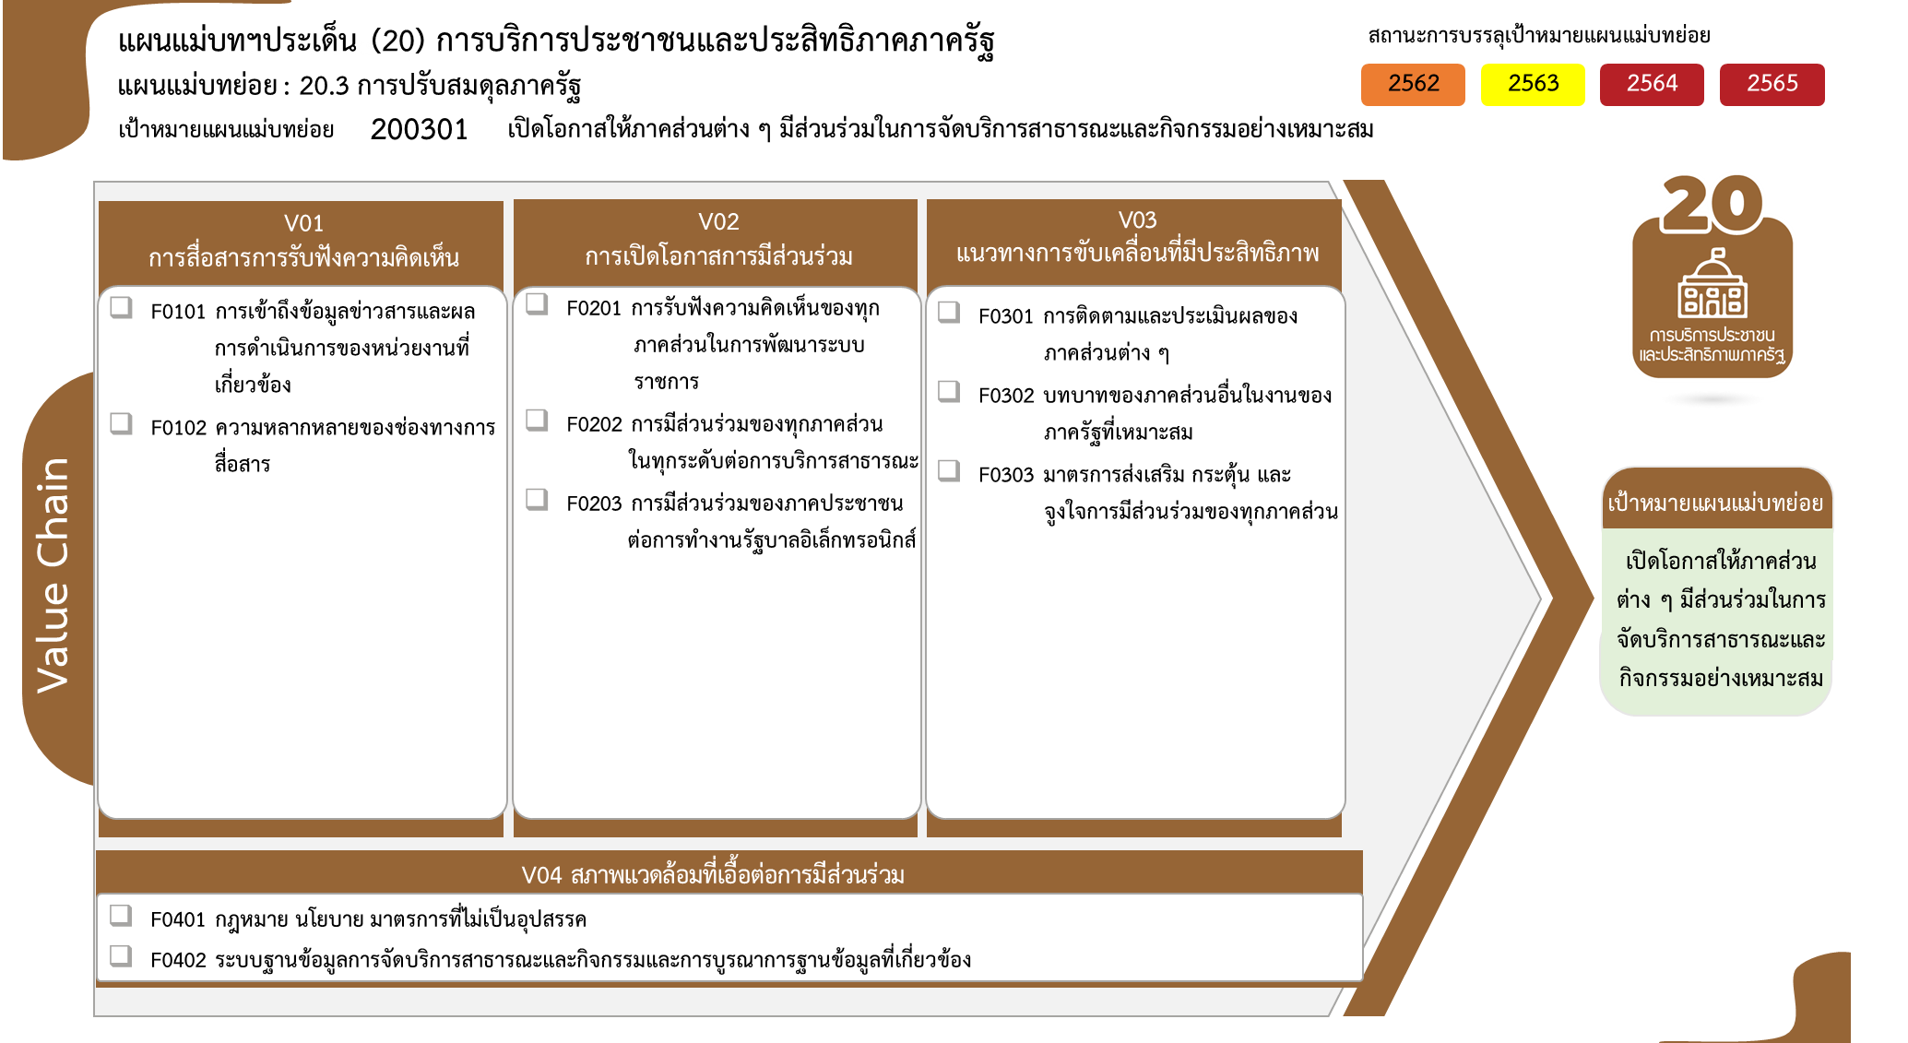
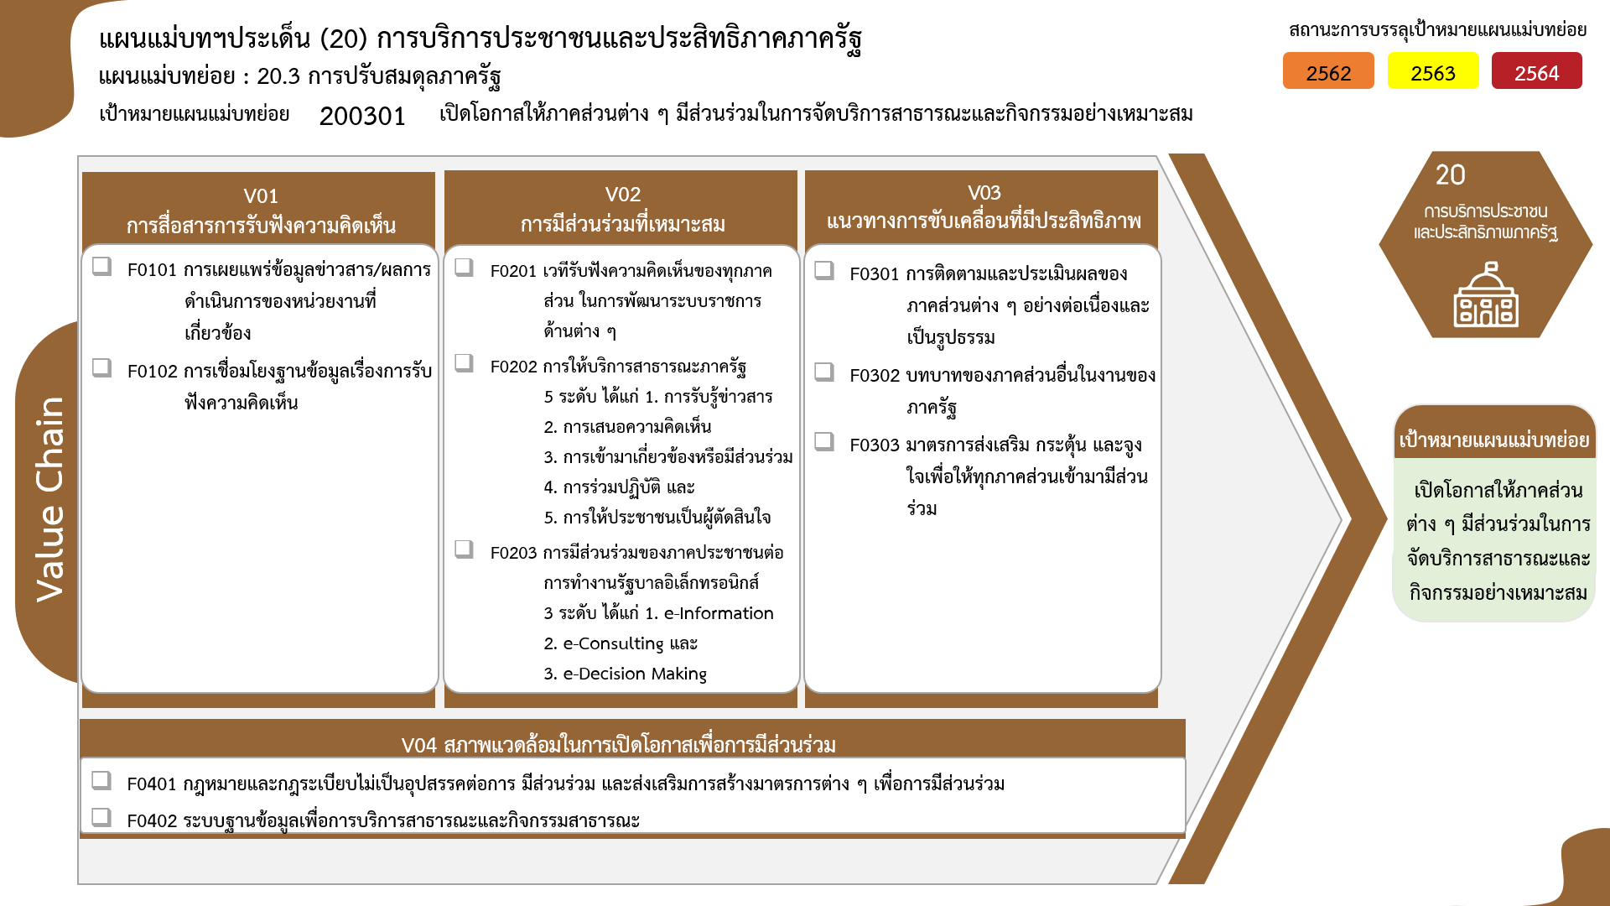
146 โครงการ
3 โครงการ
40 โครงการ
39 โครงการ
6 โครงการ
78 โครงการ
8 โครงการ
46 โครงการ
21 โครงการ
31 โครงการ
2562 | 2563 | 2564 | 2565 | 2566 | รวมจำนวนโครงการ
4 | 10 | 63 | 65 | 4 | 149
4 | 8 | 62 | 65 | 4 | 146
 | 2 | 1 |  |  | 3
146 โครงการ
40 โครงการ
78 โครงการ
5 | 18 | 23 | 35 | 3 | 85
39 โครงการ
8 โครงการ
5 | 14 | 10 | 7 | 3 | 40
0 โครงการ
6 โครงการ
46 โครงการ
 | 3 | 11 | 25 |  | 39
 | 1 | 2 | 3 |  | 6
8 | 55 | 36 | 31 | 2 | 132
6 | 33 | 21 | 17 | 1 | 78
รวมทั้งสิ้น 418 โครงการ
 | 2 | 1 | 4 | 1 | 8
ข้อมูล ณ เดือนมิถุนายน 2566
2 | 20 | 14 | 10 |  | 46
21 โครงการ
34 โครงการ
8 | 19 | 11 | 13 |  | 52
1 | 7 | 5 | 7 |  | 21
โครงการที่ไม่สอดคล้องกับองค์ประกอบและปัจจัยใดของเป้าหมายแผนแม่บทย่อย จำนวน 0 โครงการ
7 | 12 | 6 | 6 |  | 31
25 | 102 | 133 | 144 | 9 | 418

